Ejercicio clase
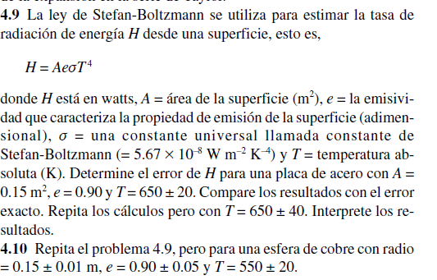

 | Valor | Error
A | 0.15 | 0.01 |  | 9109.1739375
e | 0.9 | 0.01
T | 650 | 20
cte | 5.67E-08 |  |  | 8.40846825

 |  |  |  | 1518.1956562
H | 1366.3760906
 |  |  | eH= | 274.44306094

 |  |  | H - eH | 1091.9330297
 |  |  | H + eH | 1640.8191516

Ejercicio3
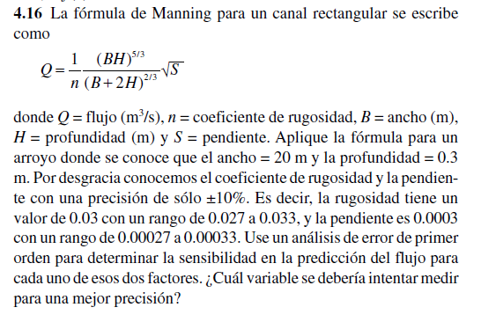

B | 20
H | 0.3 | Incertidumbres
n | 0.03 | 0.003
S | 0.0003 | 0.00003

 | 0.00081

 | 0.017320508076

 | 20.6

 | 7.5146971065

 | 0.001244637572

Derivada parcial
 | -0.041487919067

 | 2.0743959533

Error total en Q
 | 0.00013915471092

